付録16-1
16-1 行政区別人口
 |  |  |  | 令和4年9月末日現在 | 年齢別 人口に占める割合
行政区名 | 世帯数 | 男 | 女 | 計
 |  |  |  |  |  |  |  | 年少人口 |  | 労働力人口 |  | 高齢化人口
太蔵東区 | 217 | 168 | 210 | 378 |  |  |  | 0～14歳 | 割合 | 15～64歳 | 割合 | 65歳以上 | 割合
太蔵中区 | 65 | 46 | 75 | 121 |  |  |  | 40 | 10.58 | 184 | 48.68 | 154 | 40.74
太蔵西区 | 126 | 109 | 112 | 221 |  |  |  | 16 | 13.22 | 57 | 47.11 | 48 | 39.67
太蔵南区 | 99 | 80 | 113 | 193 |  |  |  | 13 | 5.88 | 104 | 47.06 | 104 | 47.06
桐野東区 | 168 | 170 | 166 | 336 |  |  |  | 20 | 10.36 | 106 | 54.92 | 67 | 34.72
桐野本区 | 88 | 89 | 71 | 160 |  |  |  | 43 | 12.80 | 187 | 55.65 | 106 | 31.55
長井鶴 | 646 | 532 | 501 | 1,033 |  |  |  | 11 | 6.88 | 88 | 55.00 | 61 | 38.13
所田 | 100 | 93 | 106 | 199 |  |  |  | 73 | 7.07 | 588 | 56.92 | 372 | 36.01
生見 | 127 | 123 | 147 | 270 |  |  |  | 13 | 6.53 | 96 | 48.24 | 90 | 45.23
岩渕 | 68 | 55 | 67 | 122 |  |  |  | 23 | 8.52 | 134 | 49.63 | 113 | 41.85
脇野 | 87 | 86 | 91 | 177 |  |  |  | 3 | 2.46 | 56 | 45.90 | 63 | 51.64
千石 | 76 | 73 | 72 | 145 |  |  |  | 12 | 6.78 | 75 | 42.37 | 90 | 50.85
上大隈西 | 147 | 137 | 153 | 290 |  |  |  | 8 | 5.52 | 73 | 50.34 | 64 | 44.14
上大隈中 | 133 | 136 | 113 | 249 |  |  |  | 35 | 12.07 | 178 | 61.38 | 77 | 26.55
上大隈東 | 133 | 140 | 152 | 292 |  |  |  | 21 | 8.43 | 140 | 56.22 | 88 | 35.34
松尾 | 154 | 152 | 160 | 312 |  |  |  | 37 | 12.67 | 154 | 52.74 | 101 | 34.59
日陽 | 90 | 70 | 94 | 164 |  |  |  | 24 | 7.69 | 177 | 56.73 | 111 | 35.58
天竺下 | 108 | 106 | 108 | 214 |  |  |  | 9 | 5.49 | 54 | 32.93 | 101 | 61.59
菅牟田 | 103 | 102 | 108 | 210 |  |  |  | 25 | 11.68 | 126 | 58.88 | 63 | 29.44
埴安 | 235 | 158 | 200 | 358 |  |  |  | 32 | 15.24 | 105 | 50.00 | 73 | 34.76
磯光 | 248 | 256 | 281 | 537 |  |  |  | 29 | 8.10 | 145 | 40.50 | 184 | 51.40
東町(旧宮田) | 326 | 287 | 305 | 592 |  |  |  | 77 | 14.34 | 273 | 50.84 | 187 | 34.82
桃山 | 85 | 63 | 84 | 147 |  |  |  | 43 | 7.26 | 323 | 54.56 | 226 | 38.18
鶴田 | 295 | 248 | 282 | 530 |  |  |  | 13 | 8.84 | 73 | 49.66 | 61 | 41.50
龍徳 | 531 | 497 | 558 | 1,055 |  |  |  | 37 | 6.98 | 237 | 44.72 | 256 | 48.30
本城 | 864 | 883 | 931 | 1,814 |  |  |  | 114 | 10.81 | 511 | 48.44 | 430 | 40.76
芹田 | 157 | 162 | 161 | 323 |  |  |  | 320 | 17.64 | 1,068 | 58.88 | 426 | 23.48
旭ヶ丘 | 51 | 41 | 42 | 83 |  |  |  | 24 | 7.43 | 161 | 49.85 | 138 | 42.72
下有木 | 148 | 166 | 151 | 317 |  |  |  | 6 | 7.23 | 45 | 54.22 | 32 | 38.55
上有木 | 183 | 166 | 193 | 359 |  |  |  | 25 | 7.89 | 171 | 53.94 | 121 | 38.17
内山 | 80 | 81 | 102 | 183 |  |  |  | 42 | 11.70 | 142 | 39.55 | 175 | 48.75
倉久 | 88 | 71 | 102 | 173 |  |  |  | 12 | 6.56 | 95 | 51.91 | 76 | 41.53
四郎丸 | 57 | 69 | 57 | 126 |  |  |  | 6 | 3.47 | 98 | 56.65 | 69 | 39.88
飯之倉 | 118 | 114 | 81 | 195 |  |  |  | 10 | 7.94 | 53 | 42.06 | 63 | 50.00
新笠松 | 54 | 44 | 39 | 83 |  |  |  | 9 | 4.62 | 113 | 57.95 | 73 | 37.44
勝負尻 | 56 | 38 | 42 | 80 |  |  |  | 4 | 4.82 | 36 | 43.37 | 43 | 51.81
水町 | 41 | 38 | 41 | 79 |  |  |  | 1 | 1.25 | 28 | 35.00 | 51 | 63.75
上町 | 94 | 72 | 89 | 161 |  |  |  | 9 | 11.39 | 37 | 46.84 | 33 | 41.77
向陽団地 | 47 | 52 | 49 | 101 |  |  |  | 10 | 6.21 | 76 | 47.20 | 75 | 46.58
県営宮田団地 | 67 | 42 | 87 | 129 |  |  |  | 20 | 19.80 | 52 | 51.49 | 29 | 28.71
和の里団地 | 92 | 64 | 87 | 151 |  |  |  | 19 | 14.73 | 84 | 65.12 | 26 | 20.16
百合野団地 | 253 | 274 | 312 | 586 |  |  |  | 9 | 5.96 | 77 | 50.99 | 65 | 43.05
新成中北 | 237 | 193 | 222 | 415 |  |  |  | 86 | 14.68 | 307 | 52.39 | 193 | 32.94
大之浦東南部南区 | 127 | 127 | 131 | 258 |  |  |  | 52 | 12.53 | 214 | 51.57 | 149 | 35.90
菅町 | 103 | 118 | 115 | 233 |  |  |  | 24 | 9.30 | 132 | 51.16 | 102 | 39.53
大之浦東西区 | 275 | 390 | 389 | 779 |  |  |  | 30 | 12.88 | 127 | 54.51 | 76 | 32.62
原町・杉坂 | 188 | 195 | 224 | 419 |  |  |  | 260 | 33.38 | 425 | 54.56 | 94 | 12.07
二坑 | 118 | 103 | 120 | 223 |  |  |  | 69 | 16.47 | 220 | 52.51 | 130 | 31.03
欅原 | 180 | 242 | 228 | 470 |  |  |  | 14 | 6.28 | 112 | 50.22 | 97 | 43.50
あけぼの団地 | 92 | 82 | 84 | 166 |  |  |  | 56 | 11.91 | 309 | 65.74 | 105 | 22.34
鍋田団地 | 46 | 52 | 69 | 121 |  |  |  | 9 | 5.42 | 92 | 55.42 | 65 | 39.16
雇用促進住宅宮田桐野宿舎 | 99 | 71 | 92 | 163 |  |  |  | 30 | 24.79 | 76 | 62.81 | 15 | 12.40
陽の浦団地 | 103 | 68 | 83 | 151 |  |  |  | 34 | 20.86 | 119 | 73.01 | 10 | 6.13
梅ノ木団地 | 56 | 66 | 48 | 114 |  |  |  | 9 | 5.96 | 66 | 43.71 | 76 | 50.33
ニュータウン杉坂 | 135 | 149 | 161 | 310 |  |  |  | 13 | 11.40 | 66 | 57.89 | 35 | 30.70
白百合団地 | 248 | 248 | 278 | 526 |  |  |  | 18 | 5.81 | 184 | 59.35 | 108 | 34.84
矢萩団地 | 90 | 59 | 97 | 156 |  |  |  | 45 | 8.56 | 274 | 52.09 | 207 | 39.35
美里ヶ丘団地 | 62 | 84 | 95 | 179 |  |  |  | 20 | 12.82 | 79 | 50.64 | 57 | 36.54
宮田地区計 | 9,064 | 8,600 | 9,331 | 17,931 |  |  |  | 24 | 13.41 | 135 | 75.42 | 20 | 11.17
 |  |  |  |  |  |  |  | 2,090 | 11.66 | 9,517 | 53.08 | 6,324 | 35.27
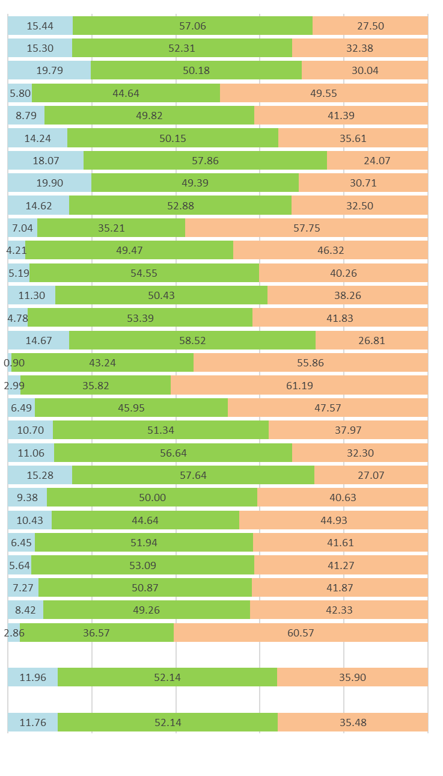
東町(旧若宮) | 260 | 256 | 275 | 531 |  |  |  | 82 | 15.44 | 303 | 57.06 | 146 | 27.50
本町 | 134 | 125 | 156 | 281 |  |  |  | 43 | 15.30 | 147 | 52.31 | 91 | 32.38
錦町 | 112 | 142 | 141 | 283 |  |  |  | 56 | 19.79 | 142 | 50.18 | 85 | 30.04
金生 | 102 | 94 | 130 | 224 |  |  |  | 13 | 5.80 | 100 | 44.64 | 111 | 49.55
向田 | 143 | 133 | 140 | 273 |  |  |  | 24 | 8.79 | 136 | 49.82 | 113 | 41.39
原田 | 153 | 162 | 175 | 337 |  |  |  | 48 | 14.24 | 169 | 50.15 | 120 | 35.61
金丸 | 486 | 560 | 541 | 1,101 |  |  |  | 199 | 18.07 | 637 | 57.86 | 265 | 24.07
八幡台 | 188 | 192 | 215 | 407 |  |  |  | 81 | 19.90 | 201 | 49.39 | 125 | 30.71
水原 | 282 | 331 | 346 | 677 |  |  |  | 99 | 14.62 | 358 | 52.88 | 220 | 32.50
浅ヶ谷 | 36 | 30 | 41 | 71 |  |  |  | 5 | 7.04 | 25 | 35.21 | 41 | 57.75
畑 | 42 | 44 | 51 | 95 |  |  |  | 4 | 4.21 | 47 | 49.47 | 44 | 46.32
野中 | 80 | 71 | 83 | 154 |  |  |  | 8 | 5.19 | 84 | 54.55 | 62 | 40.26
里 | 43 | 54 | 61 | 115 |  |  |  | 13 | 11.30 | 58 | 50.43 | 44 | 38.26
小原 | 128 | 117 | 134 | 251 |  |  |  | 12 | 4.78 | 134 | 53.39 | 105 | 41.83
沼口 | 281 | 301 | 292 | 593 |  |  |  | 87 | 14.67 | 347 | 58.52 | 159 | 26.81
黒丸 | 56 | 52 | 59 | 111 |  |  |  | 1 | 0.90 | 48 | 43.24 | 62 | 55.86
宮永 | 68 | 62 | 72 | 134 |  |  | . | 4 | 2.99 | 48 | 35.82 | 82 | 61.19
稲光 | 82 | 90 | 95 | 185 |  |  |  | 12 | 6.49 | 85 | 45.95 | 88 | 47.57
平 | 82 | 99 | 88 | 187 |  |  |  | 20 | 10.70 | 96 | 51.34 | 71 | 37.97
高野 | 93 | 116 | 110 | 226 |  |  |  | 25 | 11.06 | 128 | 56.64 | 73 | 32.30
竹原 | 207 | 222 | 236 | 458 |  |  |  | 70 | 15.28 | 264 | 57.64 | 124 | 27.07
黒目 | 68 | 58 | 70 | 128 |  |  |  | 12 | 9.38 | 64 | 50.00 | 52 | 40.63
小伏 | 162 | 164 | 181 | 345 |  |  |  | 36 | 10.43 | 154 | 44.64 | 155 | 44.93
乙野 | 197 | 153 | 157 | 310 |  |  |  | 20 | 6.45 | 161 | 51.94 | 129 | 41.61
脇田 | 311 | 298 | 269 | 567 |  |  |  | 32 | 5.64 | 301 | 53.09 | 234 | 41.27
湯原 | 132 | 145 | 144 | 289 |  |  |  | 21 | 7.27 | 147 | 50.87 | 121 | 41.87
下 | 190 | 201 | 203 | 404 |  |  |  | 34 | 8.42 | 199 | 49.26 | 171 | 42.33
日吉 | 85 | 81 | 94 | 175 |  |  |  | 5 | 2.86 | 64 | 36.57 | 106 | 60.57
若宮地区計 | 4,203 | 4,353 | 4,559 | 8,912 |  |  |  | 1,066 | 11.96 | 4,647 | 52.14 | 3,199 | 35.90

総合計 | 13,267 | 12,953 | 13,890 | 26,843 |  |  |  | 3,156 | 11.76 | 14,164 | 52.77 | 9,523 | 35.48

※構成比（％）は、表示単位未満を四捨五入のため、計と内訳が一致しない場合がある。
 |  |  |  |  |  | 資料 市民課「住民基本台帳」

